상품제안서
조이덴트 이가드 칫솔 치약세트 - JWB | 상품코드: F18563

 |  |  |  |  |  |  | 02-412-0044 | www.easy1.co.kr
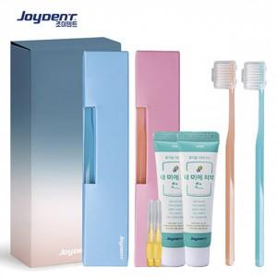

【상세/제작정보】 | ★ 칫솔 앞면에는 조이덴트 로고가 있으며 뒷면에 인쇄 가능합니다.

【인쇄/포장옵션】 | 실크 / 포장불가능

【공급단가】 | 수량 | 100~ | 300~ | 500~ | 1,000~ | 3,000~
*VAT별도 | 단가 | 7,520원 | 7,410원 | 7,230원 | 6,940원 | 6,650원

【상품 URL】 | https://dev.easy1.co.kr:443/src/goods_detail.php?gdno=18563

